市调案例
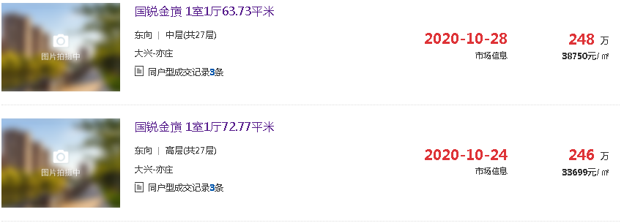
市调信息
序号 | 楼盘 | 建筑面积 | 类型 | 售价（总价/万元） | 单价 | 朝向 | 建成年代 | 租赁信息
1 | 国锐金嵿 | 211 | 复式 | 690 | 32701 | 南北 | 2015年 | 租金1居72平米7500/月，2居9000-9500元/月。
2 | 国锐金嵿 | 211 | 复式 | 698 | 33081 | 东西 | 2015年
3 | 国锐金嵿 | 187 | 复式 | 610 | 32620 | 东 | 2015年
4 | 国锐金嵿 | 104 | 平层 | 350 | 33654 | 西南 | 2015年
5 | 国锐金嵿 | 100 | 平层 | 345 | 34500 | 西南 | 2015年
6 | 林肯公园 | 96 | 平层 | 320 | 33333 |  | 2010年
7 | 林肯公园 | 120 | 平层 | 400 | 33333 |  | 2011年

